Cliente
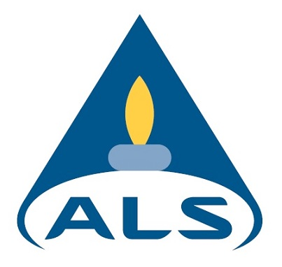

Solicitante: | VALLOUREC SOLUCOES TUBULARES DO BRASIL S.A.
Endereço: | OLINTO MEIRELES 65 - BAIRRO DAS INDUSTRIAS I - Belo Horizonte
Projeto: | Gerenciamento de áreas contaminadas  projeto Vallourec
Grupo de Amostras | 8147/2022

